Tabelle1
Berechnung des Biegemomentenverlaufes |  |  |  |  | für 4 Abschnitte

Eingabewerte: |  |  | Vorzeichenrichtig nach Skizze!!!
l0= | 20 | mm | Im Angriffspunkt A | FAy | 2913.44 | N | FAz | -340.44 | N
l1= | 65 | mm | Im Angriffspunkt B | FBy | 241.96 | N | FBz | 2331.04 | N
l2= | 160 | mm | Im Angriffspunkt C | 471.0483871 | -2500 | N | FZug1z bzw. FG1 | -73 | N
l3= | 65 | mm | Im Angriffspunkt D | 631.0483871 | -2500 | N | FZug1z bzw. FG2 | -73 | N
l4= | 65 | mm | Im Angriffspunkt E | FKy | 1844.6 | N | FKz | -1844.6 | N
l5= | 20 | mm | In E eingeleitetes Torsionsmoment |  | 240 | Nm

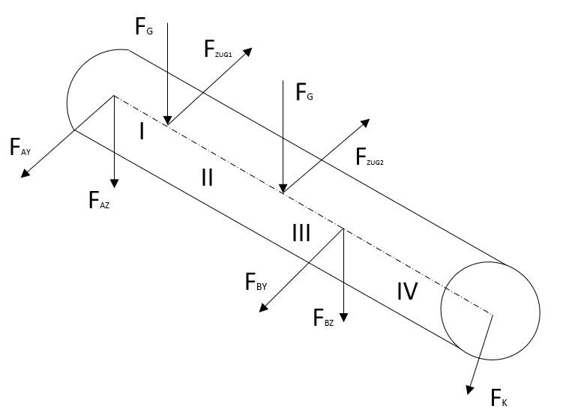
Z+
Y+
A
C
D
B
E
l0
l5
 |  |  |  | 0
 |  |  |  | 0
 |  |  |  | 0
 |  |  |  | 0

Ergebnisse:
Maximales Biegemoment |  |  |  | Mbmax | 270.34 | Nm
Lagerkraft in Lager A |  |  |  | FA | 2933.26 | N
Lagerkraft in Lager B |  |  |  | FB | 2343.56 | N
Biegemoment x-y-Ebene
-20 | 0
-19.5 | 0
-19 | 0
-18.5 | 0
-18 | 0
-17.5 | 0
-17 | 0
-16.5 | 0
-16 | 0
-15.5 | 0
-15 | 0
-14.5 | 0
-14 | 0
-13.5 | 0
-13 | 0
-12.5 | 0
-12 | 0
-11.5 | 0
-11 | 0
-10.5 | 0
-10 | 0
-9.5 | 0
-9 | 0
-8.5 | 0
-8 | 0
-7.5 | 0
-7 | 0
-6.5 | 0
-6 | 0
-5.5 | 0
-5 | 0
-4.5 | 0
-4 | 0
-3.5 | 0
-3 | 0
-2.5 | 0
-2 | 0
-1.5 | 0
-1 | 0
-0.5 | 0
0 | 0
0.5 | 1.45672
1 | 2.91344
1.5 | 4.37016
2 | 5.82688
2.5 | 7.2836
3 | 8.74032
3.5 | 10.19704
4 | 11.65376
4.5 | 13.11048
...
Biegemoment x-z-Ebene
-20 | 0
-19.5 | 0
-19 | 0
-18.5 | 0
-18 | 0
-17.5 | 0
-17 | 0
-16.5 | 0
-16 | 0
-15.5 | 0
-15 | 0
-14.5 | 0
-14 | 0
-13.5 | 0
-13 | 0
-12.5 | 0
-12 | 0
-11.5 | 0
-11 | 0
-10.5 | 0
-10 | 0
-9.5 | 0
-9 | 0
-8.5 | 0
-8 | 0
-7.5 | 0
-7 | 0
-6.5 | 0
-6 | 0
-5.5 | 0
-5 | 0
-4.5 | 0
-4 | 0
-3.5 | 0
-3 | 0
-2.5 | 0
-2 | 0
-1.5 | 0
-1 | 0
-0.5 | 0
0 | 0
0.5 | -0.17022
1 | -0.34044
1.5 | -0.51066
2 | -0.68088
2.5 | -0.8511
3 | -1.02132
3.5 | -1.19154
4 | -1.36176
4.5 | -1.53198
...

Biegemoment
-20 | 0
-19.5 | 0
-19 | 0
-18.5 | 0
-18 | 0
-17.5 | 0
-17 | 0
-16.5 | 0
-16 | 0
-15.5 | 0
-15 | 0
-14.5 | 0
-14 | 0
-13.5 | 0
-13 | 0
-12.5 | 0
-12 | 0
-11.5 | 0
-11 | 0
-10.5 | 0
-10 | 0
-9.5 | 0
-9 | 0
-8.5 | 0
-8 | 0
-7.5 | 0
-7 | 0
-6.5 | 0
-6 | 0
-5.5 | 0
-5 | 0
-4.5 | 0
-4 | 0
-3.5 | 0
-3 | 0
-2.5 | 0
-2 | 0
-1.5 | 0
-1 | 0
-0.5 | 0
0 | 0
0.5 | 1.47
1 | 2.93
1.5 | 4.4
2 | 5.87
2.5 | 7.33
3 | 8.8
3.5 | 10.27
4 | 11.73
4.5 | 13.2
...

Smith-Diagramm
Werkstoff | E295
Re | 275 | N/mm^2
Rm | 470 | N/mm^2
Sigma W | 210 | N/mm^2

Mittelspannung | 10.53 |  | Ertragbare Amplitude | 206.97082192 | N/mm^2
 |  |  | Obere ertragbare Spannung | 217.50082192 | N/mm^2

0 | 210
0.1 | 210.07123288
0.2 | 210.14246575
0.3 | 210.21369863
0.4 | 210.28493151
0.5 | 210.35616438
0.6 | 210.42739726
0.7 | 210.49863014
0.8 | 210.56986301
0.9 | 210.64109589
1 | 210.71232877
1.1 | 210.78356164
1.2 | 210.85479452
1.3 | 210.9260274
1.4 | 210.99726027
1.5 | 211.06849315
1.6 | 211.13972603
1.7 | 211.2109589
1.8 | 211.28219178
1.9 | 211.35342466
2 | 211.42465753
2.1 | 211.49589041
2.2 | 211.56712329
2.3 | 211.63835616
2.4 | 211.70958904
2.5 | 211.78082192
2.6 | 211.85205479
2.7 | 211.92328767
2.8 | 211.99452055
2.9 | 212.06575342
3 | 212.1369863
3.1 | 212.20821918
3.2 | 212.27945205
3.3 | 212.35068493
3.4 | 212.42191781
3.5 | 212.49315068
3.6 | 212.56438356
3.7 | 212.63561644
3.8 | 212.70684932
3.9 | 212.77808219
4 | 212.84931507
4.1 | 212.92054795
4.2 | 212.99178082
4.3 | 213.0630137
4.4 | 213.13424658
4.5 | 213.20547945
4.6 | 213.27671233
4.7 | 213.34794521
4.8 | 213.41917808
4.9 | 213.49041096
...

Übersicht
